상품제안서
불멍 RGB 멜로디 가습기 사운드멍 무드등 zy-hrm500 | 상품코드: F29127

 |  |  |  |  |  |  | 02-412-0044 | www.easy1.co.kr
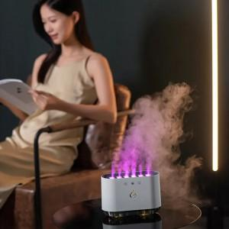

【상세/제작정보】

【인쇄/포장옵션】 | 실크, 풀칼라 / 포장지포장

【공급단가】 | 수량 | 20~ | 50~ | 100~ | 300~ | 500~
*VAT별도 | 단가 | 27,580원 | 27,120원 | 26,430원 | 25,970원 | 25,280원

【상품 URL】 | https://dev.easy1.co.kr:443/src/goods_detail.php?gdno=29127

